Sheet1
[지스타 게임 플레이 시놉시스]

시연 Point : 일반사냥(20%) + 에픽몬스터전(80%)의 형태로 전투에 중점을 둔 클라이언트 -> 한정된 시연 시간으로 인해 레이더즈에 대한 사전 정보 전달은 힘듦 -> 핵심 컨텐츠인 에픽 몬스터를 중심으로 진행 게임 플로우 : 캐릭터 선택 -> 준비 -> 일반 몬스터, 중간 보스와 전투 -> 첫번째 에픽 몬스터와 전투 -> 두번째 에픽 몬스터와 전투 -> 종료 중간 보스 : 보르고, 첫번째 에픽 몬스터 : 고블린 골렘, 두번째 에픽 몬스터 : 소레나

scene no. | 참고 이미지 | 설명 | 예상 소요 시간 | 경과 시간
1 캐릭터 선택 | 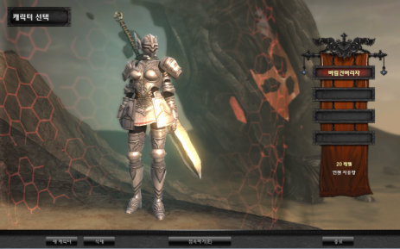 | - 좌석마다 각각 다른 스타일별 캐릭터 1종이 이미 만들어진 상태 (디펜더, 버서커, 클레릭, 디/클 퓨전, 버/클 퓨전) - Lv 20 자동 세팅되어 있음(탤런트, 장비, 팔레트 등) - 선택한 캐릭터의 주요 탤런트 이미지와 스타일의 간단한 설명을 함께 보여준다. | 15초 | 0:10:00
2 필드 진입 | 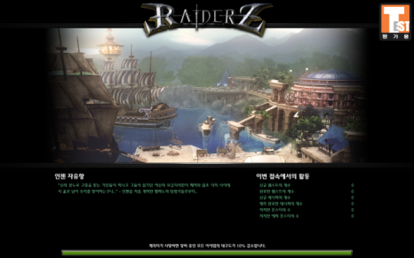 | - 필드 진입 - 진입시 로딩 화면 나옴. - 로딩 시간이 짧아 다 읽지는 못하겠지만, 로딩 화면의 배경 설명글로 MMORPG의 깊이있는 배경 스토리가 있다는 것을 은연중에 암시해준다. | 10초 | 0:30:00
3 마을에서 대기 | 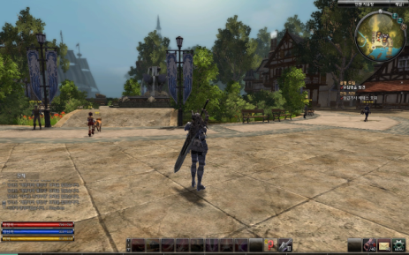 | - 인젠 마을로 진입 - 마을의 넓은 필드를 보여주고, 돌아다니는 강아지와 따라가는 여자애 등의 다양한 활동을 하는 NPC를 보여줌으로써 레이더즈가 생동감있는 MMORPG 게임이라는 것을 인식시킨다. - 다른 플레이어를 기다리면서 기본 조작을 익힌다. (중간 중간 샌드백 배치) - 파티는 자동으로 맺어져 있으며, 파티 탈퇴를 임의로 할 수 없도록 막는다. | 1분 | 1:30:00
4 이벤트 NPC를 통해 이벤트 퀘스트 진입 | 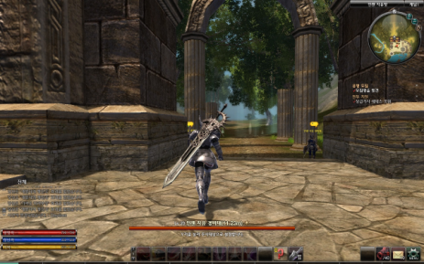 | - 모든 플레이어가 접속하면 운영 마스터가 콘솔창에서 'gstar start'를 입력하여 이벤트 시작(각 클라이언트마다 타이머가 오른쪽 상단에 보이게 된다.) - 플레이어 앞에 이벤트 NPC를 배치하여 유저가 자연스럽게 인터랙션하도록 유도하여 이벤트를 시작한다. - 이벤트 시작과 동시에 이벤트 NPC가 자신을 따라오라는 대사를 하며 플레이어가 테레스로 빠져나가도록 유도하며 이동한다. 맵의 바닥에 테레스로 이동하는 동선 가이드를 배치한다. | 30초 | 2:10:00
5 이벤트 퀘스트 시작 | 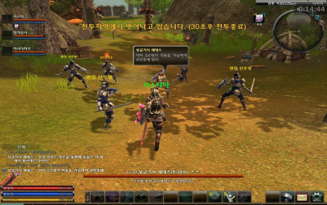 | - 테레스 평원에 진입하면 앞에 세네스와 그의 부하들이 전투 준비를 하고 있다. | 20초 | 2:30:00
6 진격 | 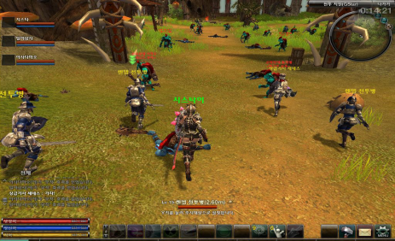 | - 전투 지역으로 진격한다. - 플레이어가 자연스럽게 따라갈 수 있도록 유도 - 웅장하면서 긴박감있는 배경 음악, 함성이 흘러나온다. | 40초 | 3:10:00
7 일반 몬스터와 전투 | 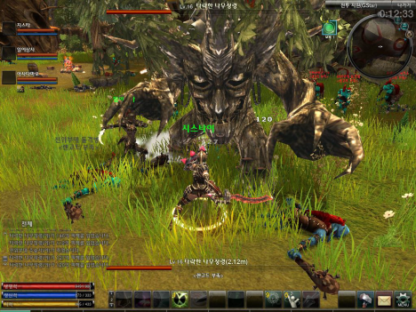 | - 약하지만 다양한 공격 패턴을 가진 일반 몬스터와 전투를 함으로써 플레이어가 기본 전투를 익히면서 기본 전투의 재미를 느끼도록 한다. - 고블린, 봉봉 등 공격 패턴이 다양하고, 타격감이 잘 느껴지는 몬스터를 주위에 배치하여 기본 전투도 지루하지 않게 한다. - 중간 보스격인 나무 정령, 보르고를 고블린 골렘이 나오는 곳으로 플레이어가 자연스럽게 갈 수 있도록 배치한다. - 일반 몬스터는 브레이커블 파츠가 쉽게 깨지게 하여 타격감과 잔 재미를 느끼게 한다. - 동료 NPC는 플레이어의 전투를 방해하지 않도록 너무 과하지 않게 전투에 참여시킨다. - 세네스의 AI를 수정하여 게임이 자연스럽게 흐르도록 한다. (세네스 가까이 가야 트리깅되는 것을 시간 체크 등의 다른 트리깅으로 바꿔야 함) | 3분 | 6:10:00
8 고블린 골렘 등장 | 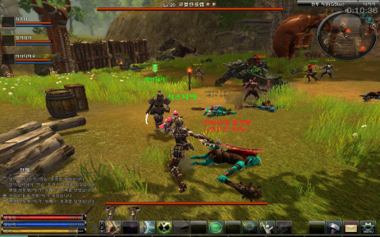 | - 일정 시간이 지나면 고블린 골렘 보스가 등장한다. - 등장하면서 포효 등으로 보스의 위압감을 느끼도록 한다. | 10초 | 6:20:00
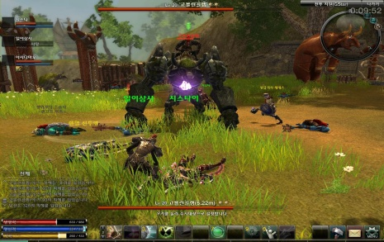 9 고블린 골렘과 전투 |  | - 고블린 골렘과 전투한다. - 동료 NPC가 말을 하거나 공지사항 등을 이용하여 고블린 골렘의 가운데 보석을 공략하도록 유도한다. | 3분 30초 | 9:50:00
10 고블린 골렘 전투 후 정비 | 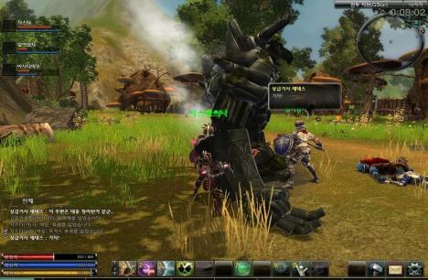 | - 고블린 골렘을 잡은 후 세네스가 계속해서 진격하자고 말을 하고 앞마당으로 진격한다. | 30초 | 10:20:00
11 소레나 등장 | 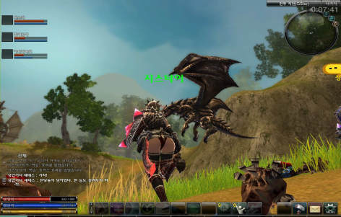 | - 머리 위에서 하늘을 날면서 소레나 에픽 몬스터가 앞마당에서 싸우고 있던 고블린과 전투병을 날려버리면서 등장한다. (카메라 락온) - 등장하면서 포효 등으로 보스의 위압감을 느끼도록 한다. | 10초 | 6:20:00
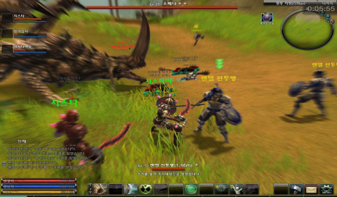 11 소레나와 전투 |  | - 소레나와 전투한다. | 4분 | 14:20:00
12 자유 시간 | 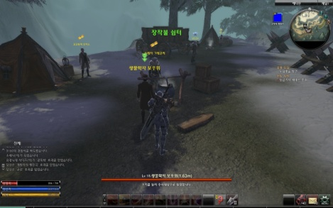 | - 주변을 돌아다니거나, 주위의 일반 몬스터를 잡으면서 남는 시간을 자유롭게 보내도록 한다. - 자유 시간을 따로 줘서 뭔가 할 수 있도록 주는 시간보다는 일종의 예비 버퍼 시간 | * | 15:00:00

